상품제안서
워터맨뉴헤미스피어락카블랙수성펜 | 상품코드: S22318

 |  |  |  |  |  |  | 02-713-8555 | www.synergygift.co.kr
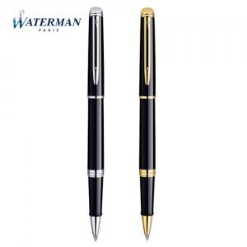

【상세/제작정보】

【인쇄/포장옵션】 | 레이저 / 포장지포장

【공급단가】 | 수량 | 5~ | 10~ | 50~ | 100~ | 300~
*VAT별도 | 단가 | 178,200원 | 175,230원 | 170,770원 | 167,800원 | 163,350원

【상품 URL】 | https://www.synergygift.co.kr:443/src/goods_detail.php?gdno=22318

